关系图
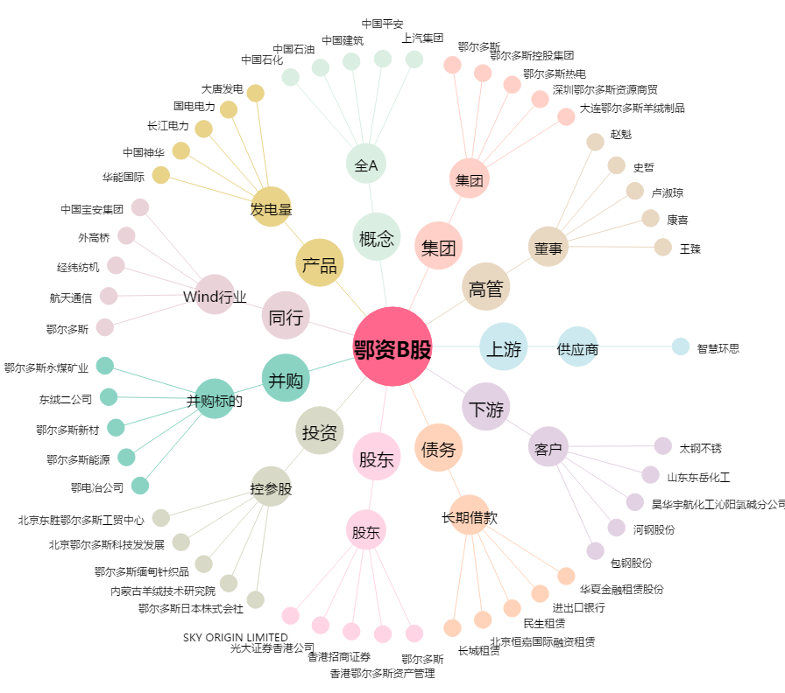
鄂资B股[900936.SH] - 关系概览图

